PD
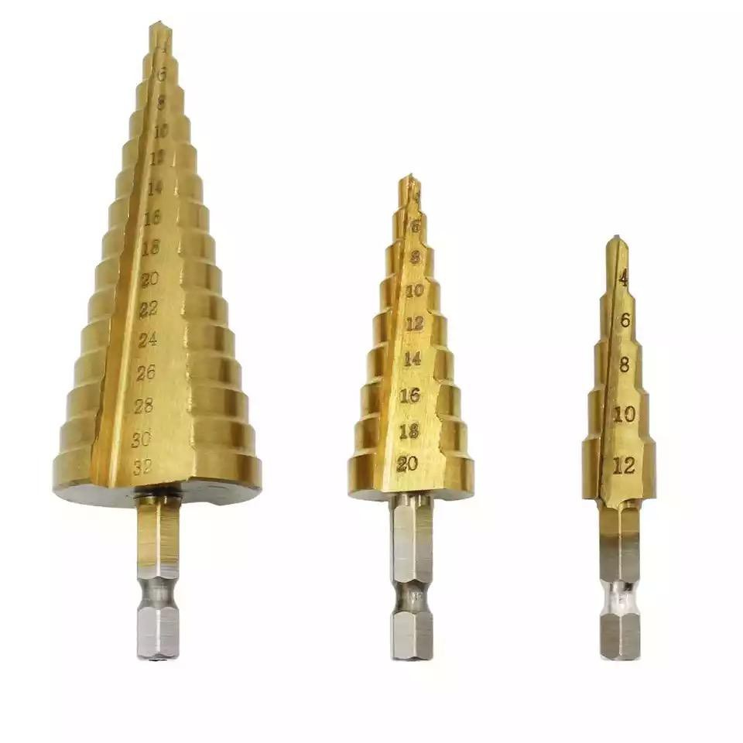
เลขที่ SKU : 05-705-010 วันที่ : 12/12/2023
1. ข้อมูลสินค้า |  |  |  | รูปสินค้า
ประเภท (กลุ่มหลัก) | ดอกขัน เจาะ เจียร์ ตัด | ประเภท (กลุ่มรอง) | ชุดดอกสว่าน
ชื่อภาษาไทย | ชุดดอกสว่านทรงเจดีย์ EUROX | ชื่อภาษาอังกฤษ
รหัสสินค้า | 05-705-010 | Barcode | 8859007711295
สถานะสินค้า | A | รหัสทีมขาย
รุ่น (Model) |  | ยี่ห้อ | EUROX
สีตัวสินค้า |  | สีของบรรจุภัณฑ์
ทำจากวัสดุ |  | ประเทศผู้ผลิต

2. คุณสมบัติ
รูปทรง | เจดีย์ | ขนาด | 4-20 / 4-32 / 3-12 | รูปบรรจุภัณฑ์

3. รายละเอียดบรรจุภัณฑ์
ขนาดสินค้า (ซม.) | 10x3x19 (ไม่รวมบรรจุภัณฑ์) | น้ำหนักสินค้า (กก.) | 0.2 (ไม่รวมบรรจุภัณฑ์)
ขนาดกล่อง 1 (ซม.) | 12.1x3.58x19.3 | ขนาดบรรจุ (กล่อง) | 1 ชุด
ขนาดกล่อง 2 (ซม.)
 |  | น้ำหนักรวมสินค้า (กก.) | 0.23
บาร์โค้ดกล่อง | 8859007711295 | ขนาดลัง (ซม.) | xx
ขนาดบรรจุ (ลัง) |  | น้ำหนักลังรวมสินค้า (กก.)

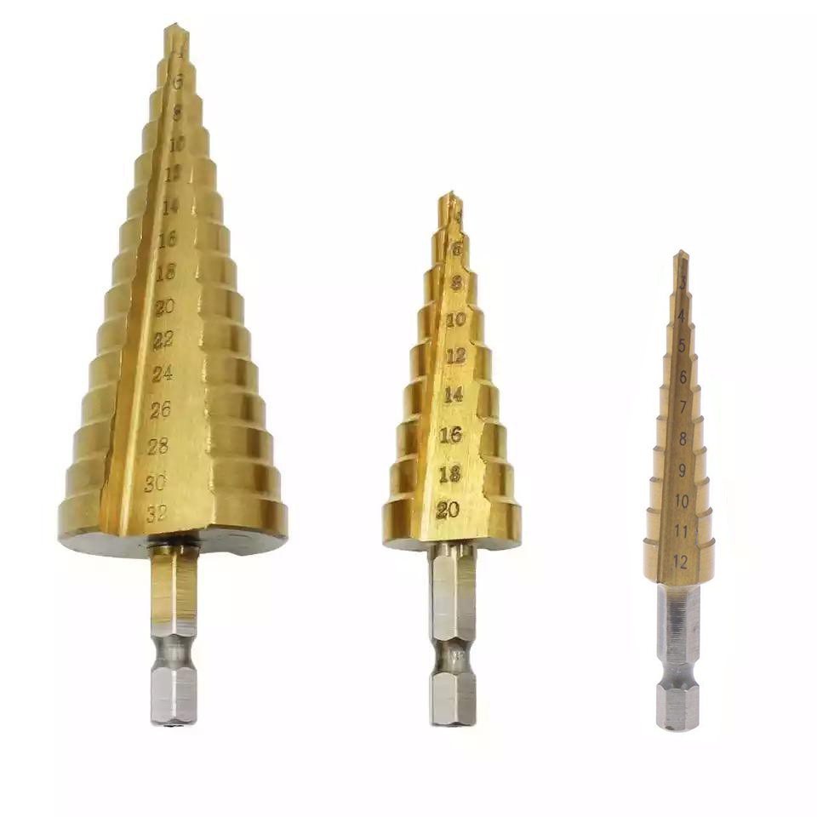
4. อุปกรณ์ภายในกล่อง |  |  |  | อุปกรณ์ภายในกล่อง
- ดอกสว่านทรงเจดีย์ 4-20 - ดอกสว่านทรงเจดีย์ 4-32 - ดอกสว่านทรงเจดีย์ 3-12

5. วิธีการใช้งาน
ใช้สำหรับงานเจาะขยายคว้านรูไม้, เหล็ก, พลาสติก หรืออลูมิเนียม

6. จุดเด่น จุดขาย ของสินค้า
- สามารถเริ่มต้นเจาะครั้งแรกได้เลยโดยไม่ลื่นไถล และไม่ต้องใช้ดอกสว่านเพื่อเจาะนำร่อง - ทำด้วยวัสดุ HSS คุณภาพสูง และเคลือบด้วยไททาเนียมไนไตรด์ - แกนจับแบบหกเหลี่ยมทำให้สะดวกต่อการติดตั้งกับหัวสว่าน หรือไขควงไฟฟ้า - เหมาะสำหรับงานเจาะไม้ เหล็ก พลสาติก หรืออลูมิเนียม


7. การรับประกัน
ระยะเวลารับประกัน (เดือน) | 0 ระบุ |  |  | รูปลังสินค้า
ประเภทการรับประกัน
เงื่อนไขการรับประกัน

8. ข้อมูล สคบ.
ชื่อสินค้า | ชุดดอกสว่านทรงเจดีย์ EUROX
ผลิตจากประเทศ | PRC
จัดจำหน่ายโดย | บริษัท คิงบางกอก อินเตอร์เทรด จำกัด
 | 541,543,545 ซอย 39/1 แขวงท่าแร้ง เขตบางเขน กรุงเทพมหานคร 10220
 | เลขประจำตัวผู้เสียภาษี: 0105545012035 สำนักงานใหญ่ | โทรศัพท์: 02-509-3850 | โทรสาร: 02-509-3856
บรรจุ | 1 ชุด/แพ็ค |  |  | รูป Barcode
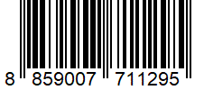
วิธีการใช้ | ใช้สำหรับงานเจาะขยายคว้านรูไม้, เหล็ก, พลาสติก หรืออลูมิเนียม
คำเตือน | ขณะใช้งานหรือเลิกใช้งาน ควรเก็บอุปกรณ์ให้พ้นมือเด็กเพื่อความปลอดภัย
ราคา | ระบุ ณ จุดขาย
วันที่ผลิต

9. ข้อควรระวัง
คำเตือน | ใช้สำหรับงานเจาะขยายคว้านรูไม้, เหล็ก, พลาสติก หรืออลูมิเนียม
ข้อแนะนำในการใช้งาน | ห้ามใช้งานผิดประเภท

